Sheet1
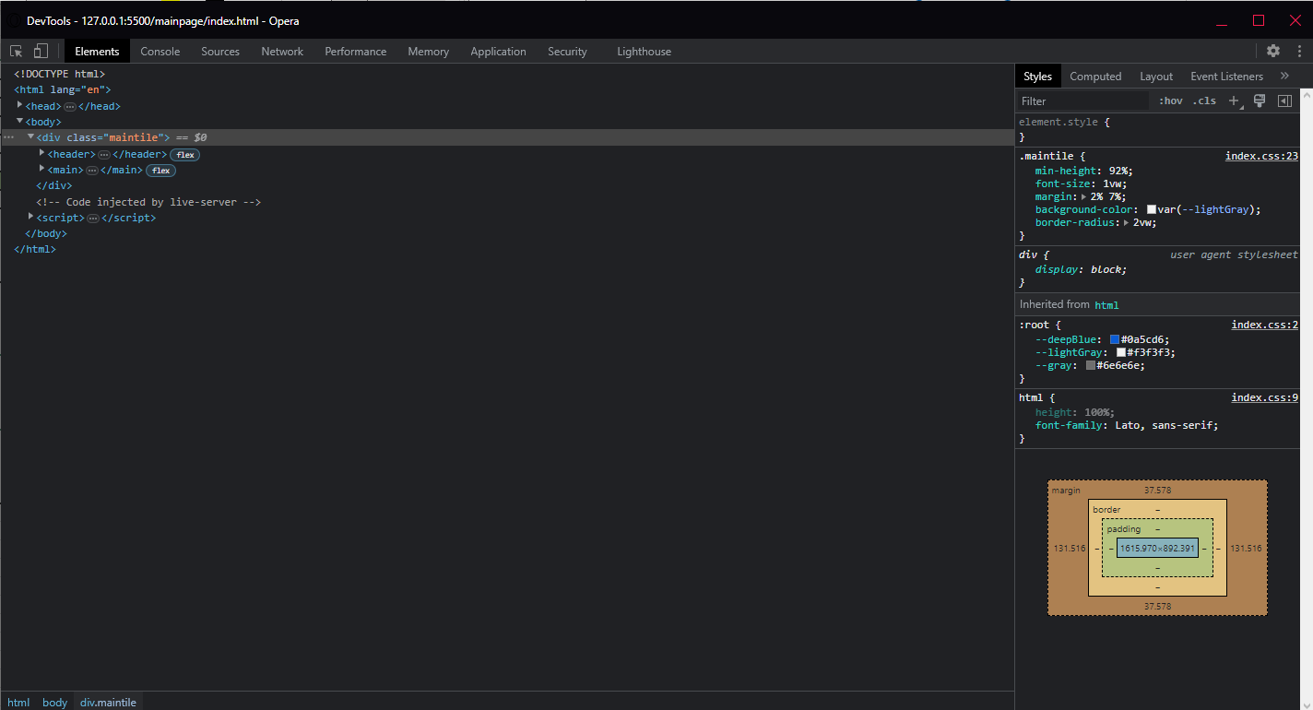
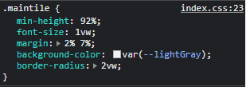
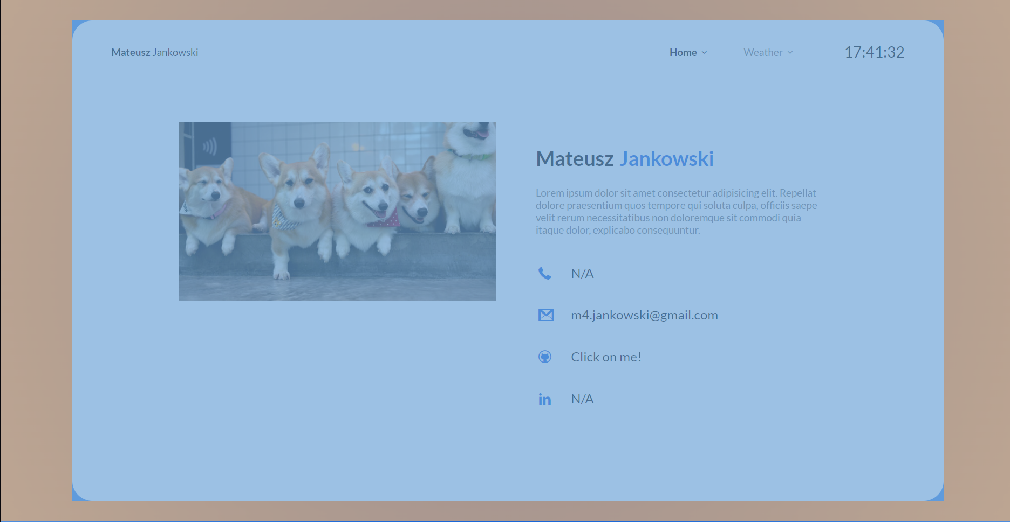
Numer | 3
Wykonawca testu | Mateusz Jankowski
Data wykonania
Rodzaj testu | Test interfejsu
Nazwa testu | Test sprawdzający kolor głównego kafelka
Priorytet | Niski
Podstawa testu | Wymagania klienta
Opis | Klient chce aby kolor głównego kafelka, który zajmuje większość strony miał kolor lekko szary.

Oczekiwany rezultat | Główny kafelek znajdujący się na obu interfejsach ma mieć kolor lekko szary - [#f3f3f3].

Otrzymany rezultat | Zgodny z oczekiwanymi rezultatami.

Załączniki | Zrzuty ekranu.

